Tabela 1
Tabela 1: Podaci o osiguranju za period od 1. januara do 31. oktobra 2023. godine
Table 1: Insurance data for the period 1st of January - 31st of October 2023

Šifra Code | Vrste osiguranja/ Class of Insurance | Osiguranja/ Policies |  | Štete/ Claims
 |  | Broj osiguranja/ Number of Insurance | Bruto fakturisana premija/ Gross written premium GWP (€) | Broj šteta/ Number of Claims | Riješene štete/ Settled Claims
 |  |  |  |  | Broj/ Number | Iznos/ Amount (€)
01 | Osiguranje od nezgode/ Accident insurance | 48,335 | 10,858,783 | 8,654 | 7,969 | 5,138,688
02 | Zdravstveno osiguranje/ Health insurance | 14,933 | 5,298,129 | 28,537 | 27,026 | 2,060,249
03 | Osiguranje motornih vozila/ Motor vehicle Insurance | 19,421 | 7,639,082 | 3,032 | 2,781 | 3,984,532
04 | Osiguranje šinskih vozila/ Railway rolling stock insurance | 2 | 184,150 | 0 | 0 | 0
05 | Osiguranje vazduhoplova/ Aircraft insurance | 16 | 756,134 | 2 | 1 | 38,643
06 | Osiguranje plovnih objekata/ Vessel insurance | 52 | 543,333 | 3 | 0 | 0
07 | Osiguranje robe u prevozu/ Goods in transit insurance | 77 | 552,038 | 146 | 142 | 19,780
08 | Osiguranje imovine od požara i drugih opasnosti/ Insurance against fire and other threats to property | 38,284 | 3,560,641 | 367 | 285 | 657,274
09 | Ostala osiguranja imovine/ Other damage to property | 30,339 | 9,766,379 | 1,744 | 1,492 | 2,351,471
10 | Osiguranje od odgovornosti za upotrebu motornih vozila/ Motor vehicles liability insurance | 283,504 | 37,205,677 | 14,124 | 11,816 | 15,093,264
11 | Osiguranje od odgovornosti za upotrebu vazduhoplova/ Aircraft liability insurance | 40 | 920,495 | 95 | 85 | 9,605
12 | Osiguranje od odgovornosti za upotrebu plovihih objekata/ Vessel liability insurance | 3,430 | 415,507 | 20 | 15 | 7,694
13 | Osiguranje od opšte odgovornosti za štetu/ General liability insurance | 3,320 | 2,100,240 | 249 | 144 | 143,406
14 | Osiguranje kredita/ Credit insurance | 10,945 | 1,235,779 | 42 | 33 | 163,058
15 | Osiguranje jemstva/ Suretyship insurance | 313 | 50,400 | 45 | 41 | 34,121
16 | Osiguranje finansijskih gubitaka/ Financial loss insurance | 3,859 | 358,063 | 373 | 351 | 44,459
17 | Osiguranje troškova pravne zaštite/ Legal expense insurance | 1,760 | 4,687 | 1 | 0 | 0
18 | Putno osiguranje/ Travel insurance | 89,979 | 1,279,916 | 4,718 | 4,233 | 552,705
19 | Druge vrste neživotnih osiguranja/ Other classes of non-life insurance | 26,003 | 79,903 | 9 | 7 | 435
20 | Osiguranje života/ Life insurance | 74,029 | 16,389,052 | 2,074 | 1,872 | 8,253,823
21 | Rentno osiguranje/ Annuity insurance | 140 | 17,468 | 39 | 31 | 43,525
22 | Dopunsko osiguranje lica uz osiguranje života/ Supplementary insurance in addition to life insurance | 46,972 | 1,408,443 | 737 | 555 | 430,338
23 | Druge vrste životnih osiguranje/ Other classes of life insurance | 117 | 20,905 | 1 | 1 | 0
 | UKUPNO (neživotna osiguranja, vrste 01 - 19) TOTAL (non-life insurance, lines 01 -19) | 574,612 | 82,809,337 | 62,161 | 56,421 | 30,299,384
 | UKUPNO (životna osiguranja, vrste 20 - 23) TOTAL (life insurance 20 - 23) | 121,258 | 17,835,867 | 2,851 | 2,459 | 8,727,687
 | UKUPNO / TOTAL | 695,870 | 100,645,204 | 65,012 | 58,880 | 39,027,072
Izvor/Source: ANO/ISA

Grafik 1: Učešće vrsta osiguranja u ukupnoj BFP
Chart 1: Share of classes of insurance in total GWP

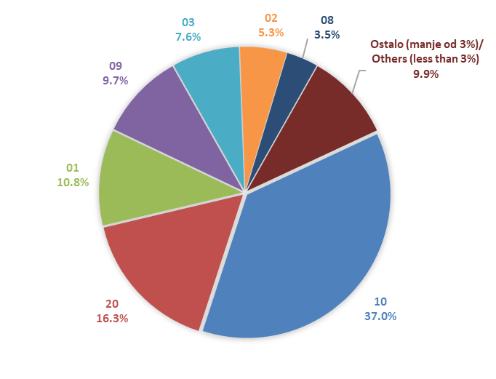

Izvor/Source: ANO/ISA

Sadržaj/Contents

